상품제안서
친환경 재생볼펜 | 상품코드: S02525

 |  |  |  |  |  |  | 02-713-8555 | www.synergygift.co.kr
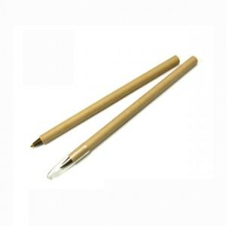

【상세/제작정보】 | 칼라 인쇄는 단면인쇄만 가능합니다. 360도 인쇄는 1도 인쇄입니다.

【인쇄/포장옵션】 | 실크, 풀칼라 / 포장불가능

【공급단가】 | 수량 | 1,000~ | 2,000~ | 3,000~ | 5,000~ | 10,000~
*VAT별도 | 단가 | 300원 | 290원 | 280원 | 260원 | 260원

【상품 URL】 | https://www.synergygift.co.kr:443/src/goods_detail.php?gdno=169

